분기요약
 | 24 | 23 | 22 | 21 | 20 | 19 | 18 | 17 | 16 | 15 | 14 | 13 | 12 | 11 | 10 | 9 | 8 | 7 | 6 | 5 | 4 | 3 | 2 | 1
 | 2019.03 | 2019.06 | 2019.09 | 2019.12 | 2020.03 | 2020.06 | 2020.09 | 2020.12 | 2021.03 | 2021.06 | 2021.09 | 2021.12 | 2022.03 | 2022.06 | 2022.09 | 2022.12 | 2023.03 | 2023.06 | 2023.09 | 2023.12 | 2024.03 | 2024.06 | 2024.09 | 2024.12
매출액(수익) | 0 | 0 | 0 | 0 | 0 | 0 | 0 | 0 | 130 | 129 | 100 | 129 | 163 | 160 | 144 | 176 | 204 | 190 | 153 | 179 | 208 | 218 | 182 | 185
매출원가 | 0 | 0 | 0 | 0 | 0 | 0 | 0 | 0 | 98 | 90 | 73 | 90 | 109 | 111 | 97 | 123 | 135 | 128 | 99 | 120 | 133 | 135 | 111 | 132
매출총이익 | 0 | 0 | 0 | 0 | 0 | 0 | 0 | 0 | 32 | 38 | 27 | 38 | 54 | 49 | 47 | 53 | 69 | 63 | 54 | 59 | 75 | 83 | 71 | 53
판매비와관리비 | 0 | 0 | 0 | 0 | 0 | 0 | 0 | 0 | 23 | 22 | 22 | 31 | 35 | 35 | 39 | 41 | 38 | 37 | 39 | 39 | 37 | 45 | 46 | 48
영업이익 | 0 | 0 | 0 | 0 | 0 | 0 | 0 | 0 | 9 | 16 | 5 | 8 | 20 | 13 | 8 | 12 | 30 | 26 | 15 | 20 | 38 | 38 | 25 | 5
당기순이익 | 0 | 0 | 0 | 0 | 0 | 0 | 0 | 0 | 12 | 12 | 6 | -14 | 17 | 14 | 4 | 167 | 30 | 17 | 6 | 14 | 36 | 27 | 14 | 27
원가률 | #DIV/0! | #DIV/0! | #DIV/0! | #DIV/0! | #DIV/0! | #DIV/0! | #DIV/0! | #DIV/0! | 75.4% | 69.8% | 73.0% | 69.8% | 66.9% | 69.4% | 67.4% | 69.9% | 66.2% | 67.4% | 64.7% | 67.0% | 63.9% | 61.9% | 61.0% | 71.4%
판관비률 | #DIV/0! | #DIV/0! | #DIV/0! | #DIV/0! | #DIV/0! | #DIV/0! | #DIV/0! | #DIV/0! | 17.7% | 17.1% | 22.0% | 24.0% | 21.5% | 21.9% | 27.1% | 23.3% | 18.6% | 19.5% | 25.5% | 21.8% | 17.8% | 20.6% | 25.3% | 25.9%
영업이익률 | #DIV/0! | #DIV/0! | #DIV/0! | #DIV/0! | #DIV/0! | #DIV/0! | #DIV/0! | #DIV/0! | 6.9% | 12.4% | 5.0% | 6.2% | 12.3% | 8.1% | 5.6% | 6.8% | 14.7% | 13.7% | 9.8% | 11.2% | 18.3% | 17.4% | 13.7% | 2.7%
순이익률 | #DIV/0! | #DIV/0! | #DIV/0! | #DIV/0! | #DIV/0! | #DIV/0! | #DIV/0! | #DIV/0! | 9.2% | 9.3% | 6.0% | -10.9% | 10.4% | 8.8% | 2.8% | 94.9% | 14.7% | 8.9% | 3.9% | 7.8% | 17.3% | 12.4% | 7.7% | 14.6%
매출YoY |  |  |  |  | #DIV/0! | #DIV/0! | #DIV/0! | #DIV/0! | #DIV/0! | #DIV/0! | #DIV/0! | #DIV/0! | 25% | 24% | 44% | 36% | 25% | 19% | 6% | 2% | 2% | 15% | 19% | 3%
영업이익YoY |  |  |  |  | #DIV/0! | #DIV/0! | #DIV/0! | #DIV/0! | #DIV/0! | #DIV/0! | #DIV/0! | #DIV/0! | 122% | -19% | 60% | 50% | 50% | 100% | 88% | 67% | 27% | 46% | 67% | -75%

 | 매출YoY | 영업이익YoY
2019.03
2019.06
2019.09
2019.12
2020.03 | 0 | 0
2020.06 | 0 | 0
2020.09 | 0 | 0
2020.12 | 0 | 0
2021.03 | 0 | 0
2021.06 | 0 | 0
2021.09 | 0 | 0
2021.12 | 0 | 0
2022.03 | 0.25384615385 | 1.2222222222
2022.06 | 0.24031007752 | -0.1875
2022.09 | 0.44 | 0.6
2022.12 | 0.36434108527 | 0.5
2023.03 | 0.25153374233 | 0.5
2023.06 | 0.1875 | 1
2023.09 | 0.0625 | 0.875
2023.12 | 0.017045454545 | 0.66666666667
2024.03 | 0.019607843137 | 0.26666666667
2024.06 | 0.14736842105 | 0.46153846154
2024.09 | 0.18954248366 | 0.66666666667
2024.12 | 0.033519553073 | -0.75

연간손익
 | 2024.12 | 2023.12 | 2022.12 | 2021.12 | 2020.12 | 2019.12 | 2018.12 | 2017.12 | 2016.12 | 2015.12 | 2014.12 | 2013.12 | 2012.12
매출액(수익) | 794 | 726 | 643 | 487 | 464 | 474 | 464
매출원가 | 511 | 482 | 440 | 352 | 348 | 341 | 329
매출총이익 | 283 | 244 | 203 | 135 | 116 | 133 | 135
판매비와관리비 | 176 | 154 | 150 | 98 | 81 | 87 | 78
영업이익 | 106 | 90 | 53 | 37 | 36 | 47 | 56
이자손익 | -16 | -16 | -13 | -8 | -10 | -8 | -3 | 0 | 0 | 0 | 0 | 0 | 0 | 연간으로 손익계산서 복사 해서 붙여넣기
금융손익 | -1 | -11 | -19 | 3 | -12 | -3 | -1 | 0 | 0 | 0 | 0 | 0 | 0
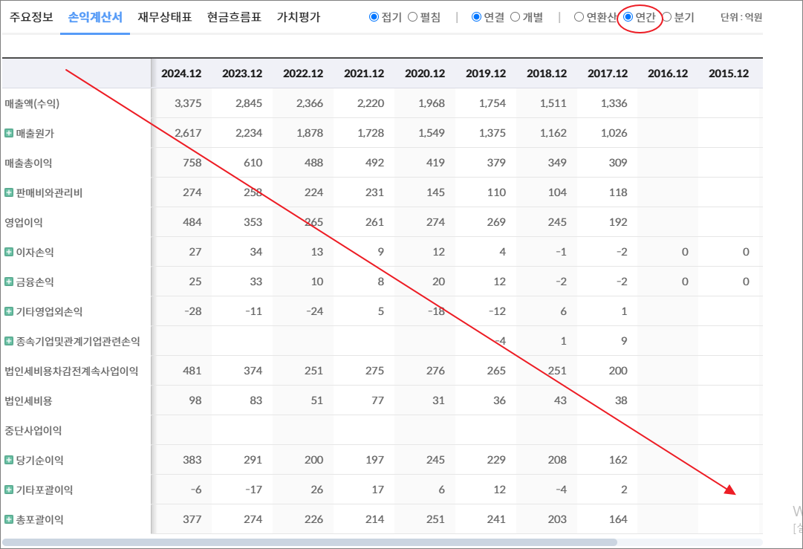
기타영업외손익 | 5 | -8 | 212 | -31 | 3 | 1 | 1
종속기업및관계기업관련손익
법인세비용차감전계속사업이익 | 111 | 72 | 247 | 9 | 27 | 45 | 57
법인세비용 | 7 | 5 | 46 | -8 | -3 | 1 | 4
중단사업이익
당기순이익 | 104 | 67 | 201 | 16 | 30 | 43 | 53
기타포괄이익 | 7 | -1 | -4 | 3 | -2 | 0 | 0
총포괄이익 | 111 | 65 | 197 | 20 | 28 | 43 | 52

출처 : 대한민국 NO1 가치투자포털 아이투자
https://itooza.com/stats/086710/2/31

연간재무
 | 2024.12 | 2023.12 | 2022.12 | 2021.12 | 2020.12 | 2019.12 | 2018.12 | 2017.12 | 2016.12 | 2015.12 | 2014.12 | 2013.12 | 2012.12
*순현금자산 | -452 | -314 | -393 | -363 | -365 | -369 | -175 | 0 | 0 | 0 | 0 | 0 | 0
유동자산 | 466 | 398 | 568 | 395 | 338 | 317 | 238
당좌자산 | 262 | 238 | 427 | 255 | 242 | 224 | 184
현금및현금성자산 | 111 | 95 | 105 | 138 | 119 | 83 | 69
단기금융자산
당기손익-공정가치측정금융자산 |  |  | 10
매출채권및기타채권 | 142 | 136 | 316 | 112 | 115 | 134 | 106
재고자산 | 202 | 159 | 129 | 104 | 96 | 93 | 54
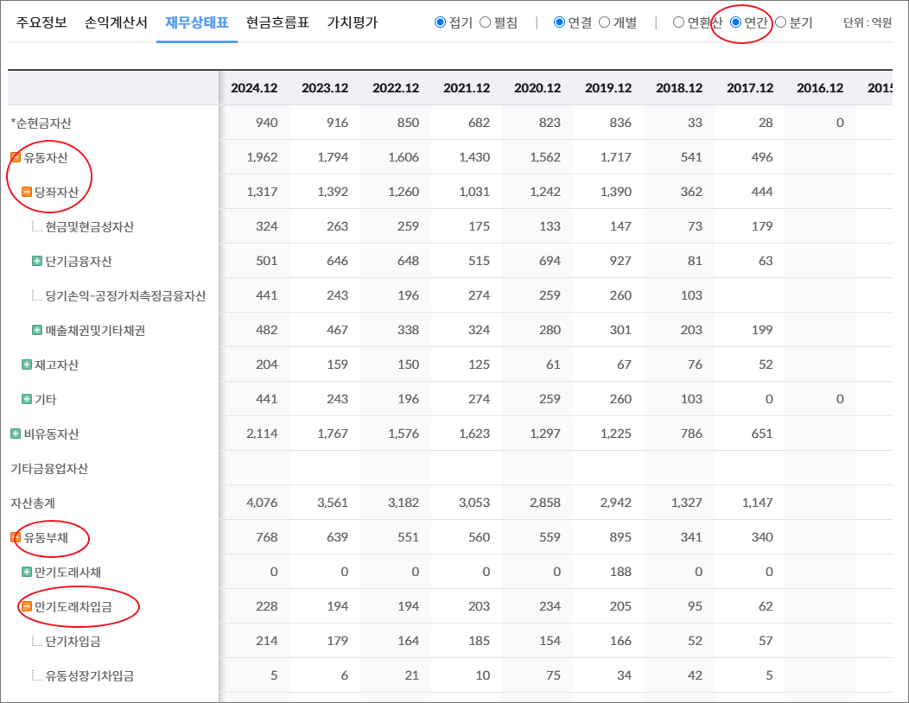
기타 | 1 | 2 | 12 | 36 | 0 | 0 | 0 | 0 | 0 | 0 | 0 | 0 | 0
비유동자산 | 1,075 | 859 | 788 | 682 | 594 | 539 | 360
기타금융업자산
자산총계 | 1,541 | 1,258 | 1,356 | 1,076 | 932 | 856 | 597
유동부채 | 406 | 269 | 326 | 167 | 253 | 238 | 103
만기도래사채 | 0 | 0 | 0 | 0 | 0 | 0 | 0
만기도래차입금 | 280 | 173 | 169 | 94 | 147 | 151 | 26
단기차입금 | 125 | 122 | 77 | 65 | 90 | 92 | 15
유동성장기차입금 | 155 | 51 | 92 | 29 | 57 | 59 | 11
기타 | 0 | 0 | 0 | 0 | 0 | 0 | 0 | 0 | 0 | 0 | 0 | 0 | 0
매입채무및기타채무 | 116 | 85 | 111 | 64 | 101 | 84 | 71
기타 | 10 | 11 | 46 | 9 | 5 | 2 | 6 | 0 | 0 | 0 | 0 | 0 | 0
비유동부채 | 307 | 260 | 361 | 424 | 351 | 317 | 232
회사채
장기차입금 | 283 | 236 | 339 | 407 | 337 | 301 | 218
장기충당부채
장기매입채무및기타채무
이연법인세부채 |  |  |  |  |  | 4 | 4
기타 | 24 | 24 | 22 | 17 | 14 | 12 | 10 | 0 | 0 | 0 | 0 | 0 | 0
기타금융업부채
*이자발생부채 | 563 | 409 | 508 | 501 | 484 | 452 | 244
부채총계 | 713 | 529 | 687 | 590 | 604 | 554 | 336
지배주주지분 | 789 | 699 | 646 | 465 | 310 | 287 | 248
비지배주주지분 | 39 | 30 | 23 | 21 | 18 | 15 | 14
자본총계 | 828 | 728 | 669 | 486 | 328 | 302 | 262

출처 : 대한민국 NO1 가치투자포털 아이투자
https://itooza.com/stats/086710/1/31

Sheet6
전체 | 연간 | 분기
주요재무정보 | 연간
 | Dec-20 | Dec-21 | Dec-22 | Dec-23 | Dec-24 | 2025/12(E) | 2026/12(E) | 2027/12(E) | *전체부터 드래그 해서 붙여넣기
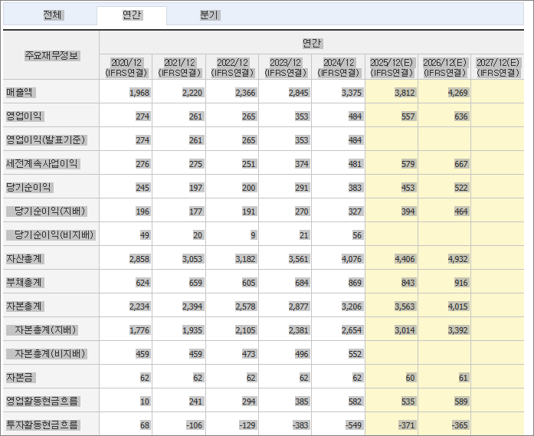
 | (IFRS연결) | (IFRS연결) | (IFRS연결) | (IFRS연결) | (IFRS연결) | (IFRS연결) | (IFRS연결) | (IFRS연결)
매출액 | 464 | 487 | 643 | 726 | 794 | 881
영업이익 | 36 | 37 | 53 | 90 | 106 | 135
영업이익(발표기준) | 36 | 37 | 53 | 90 | 106
세전계속사업이익 | 27 | 9 | 247 | 72 | 111 | 124
당기순이익 | 30 | 16 | 201 | 67 | 104 | 99
당기순이익(지배) | 26 | 12 | 196 | 56 | 91
당기순이익(비지배) | 4 | 4 | 5 | 11 | 13
자산총계 | 932 | 1,076 | 1,356 | 1,258 | 1,541
부채총계 | 604 | 590 | 687 | 529 | 713
자본총계 | 328 | 486 | 669 | 728 | 828
자본총계(지배) | 310 | 465 | 646 | 699 | 789
자본총계(비지배) | 18 | 21 | 23 | 30 | 39
자본금 | 24 | 31 | 61 | 61 | 61
영업활동현금흐름 | 85 | 49 | 107 | 22 | 111
투자활동현금흐름 | -78 | -186 | -131 | 73 | -245
재무활동현금흐름 | 30 | 155 | -7 | -105 | 143
CAPEX | 75 | 183 | 171 | 125 | 240
FCF | 10 | -134 | -63 | -103 | -128
이자발생부채 | 484 | 501 | 508 | 409 | 563
영업이익률 | 7.67 | 7.6 | 8.27 | 12.45 | 13.41 | 15.32
순이익률 | 6.44 | 3.33 | 31.25 | 9.18 | 13.15 | 11.24
ROE(%) | 8.81 | 3.07 | 35.37 | 8.35 | 12.26
ROA(%) | 3.34 | 1.62 | 16.53 | 5.1 | 7.46
부채비율 | 184 | 121.53 | 102.75 | 72.68 | 86.05
자본유보율 | 1,198.77 | 1,430.04 | 986.1 | 1,074.16 | 1,215.78
EPS(원) | 272 | 99 | 1,609 | 460 | 747
PER(배) |  | 71.66 | 4.18 | 17.85 | 12.11
BPS(원) | 3,209 | 3,816 | 5,376 | 5,817 | 6,569
PBR(배) | 0 | 1.85 | 1.25 | 1.41 | 1.38
현금DPS(원) | 10 | 10 | 20 | 40 | 60
현금배당수익률 |  | 0.14 | 0.3 | 0.49 | 0.66
현금배당성향(%) | 3.66 | 10.23 | 1.22 | 8.56 | 7.9
발행주식수(보통주) | 9,649,045 | 12,203,280 | 12,203,280 | 12,203,280 | 12,203,280

